订单数量
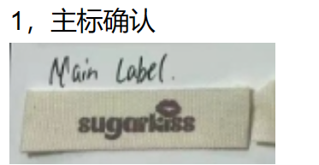
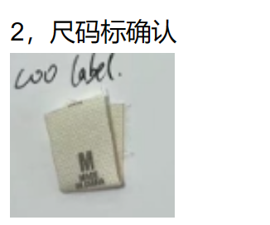
商店 | ROSS JUNIOR | 工厂： |  | 数量： | 2400 | 货期： | 2024-07-15 | 制单： | 2024-05-06
订单PO# | 006433 | 款号 | DK5675RS |  |  | 面料：
尺码搭配 |  | 颜色英文 | 客款号 | S | M | L | XL | 尺码配比 | 总计
颜色
主身色 | 色号
美人黑 大身 +鹭鸟白 花边 肩带 | 19-3911TCX | BLACK BEAUTY EGRET LACE | DK5675RS-BB | 200 | 400 | 400 | 200 | 1-2-2-1 | 1200
鹭鸟白 大身 + 黑色 花边 肩带 | 11-0103TCX | EGRET BLACK LACE | DK5675RS-EGB | 200 | 400 | 400 | 200 | 1-2-2-1 | 1200

总计 |  |  |  |  |  |  |  | 总合计 | 2400

 |  |  |  |  | 示意图(洗标内容要更新)

